상품제안서
고급 우드 듀얼 주차번호판 | 상품코드: F00376

 |  |  |  |  |  |  | 02-412-0044 | www.easy1.co.kr
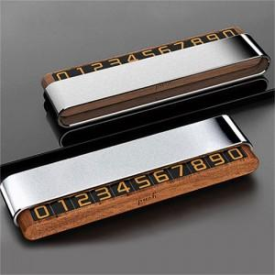

【상세/제작정보】 | 그레이,실버(재고확인필수)

【인쇄/포장옵션】 | 실크, 레이저 / 포장지포장

【공급단가】 | 수량 | 100~ | 300~ | 500~ | 1,000~ | 3,000~
*VAT별도 | 단가 | 11,470원 | 11,050원 | 10,620원 | 10,200원 | 9,940원

【상품 URL】 | http://www.easy1.co.kr/src/goods_detail.php?gdno=376

